상품제안서
머레이 호신용 풋볼경보기 | 상품코드: S11473

 |  |  |  |  |  |  | 02-713-8555 | www.synergygift.co.kr
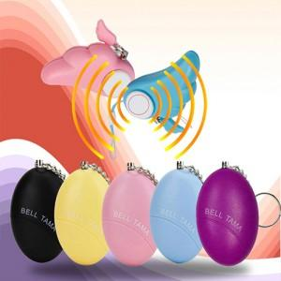

【상세/제작정보】 | 패드인쇄가능(수량상관없이 기본 인쇄비 30,000원+개당200원)

【인쇄/포장옵션】 | 실크 / 포장불가능

【공급단가】 | 수량 | 1,000~ | 2,000~ | 3,000~ | 5,000~ | 10,000~
*VAT별도 | 단가 | 3,920원 | 3,770원 | 3,630원 | 3,480원 | 3,390원

【상품 URL】 | https://www.synergygift.co.kr:443/src/goods_detail.php?gdno=6359

